Solicitud gráfica
 | Área: | Ciencias Naturales |  |  | Fecha:
 | Grado: | 10 |  |  | 2015-03-02
 | Título del tema: | Movimiento en una dimensión |  |  | ¿Cuaderno de estudio o recurso? | Cuaderno de Estudio
 | Editor: | Sergio Cuellar Ardila

 | Código guión o recurso: | CN_10_02_CO | ← Para determinar este código, visite la hoja de Ayuda
 |  |  |  |  | ESPECIFICACIÓN DE ARCHIVOS A ENTREGAR
Núm. | Archivo Shutterstock o ruta en web | Imagen para: | Tipo | Formato | Nombre imagen SMALL | Tamaño imagen SMALL | Nombre imagen ZOOM | Tamaño imagen ZOOM | Descripción | Observaciones | BASE
IMG01 | 4° ESO/ Física y química/La cinemática/El movimiento/ | Cuaderno de Estudio | Fotografía | Horizontal | CN_10_02_CO_IMG01_small | 526 x 370 px | CN_10_02_CO_IMG01_zoom | 800 x 600 px | Pasajeros al interior de un avión
IMG02 | para ilustrar | Cuaderno de Estudio | Ilustración | Horizontal | CN_10_02_CO_IMG02_small | 526 x 370 px | CN_10_02_CO_IMG02_zoom | 800 x 600 px | Vectores velocidad en una trayectoria rectilínea y curvilínea. | Importante que la flecha azul bajo el carro sea notoriamente más corta que la del avión | 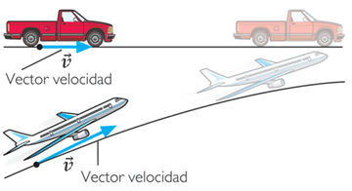
IMG03 | para ilustrar | Cuaderno de Estudio | Ilustración | Horizontal | CN_10_02_CO_IMG03_small | 526 x 370 px | CN_10_02_CO_IMG03_zoom | 800 x 600 px | Imagen que muestra el vector desplazamiento respecto a un sistema de referencia fijo. | OJO, en la imagen poner coma (,) a los decimales | 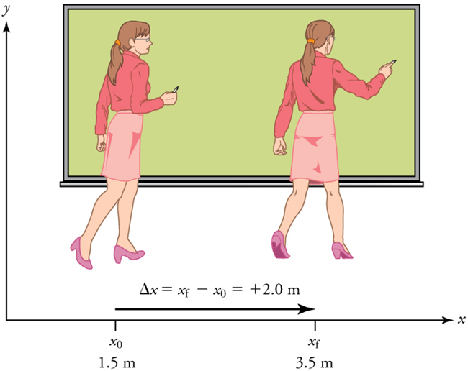
IMG04 | creada por el autor | Cuaderno de Estudio | Ilustración | Horizontal | CN_10_02_CO_IMG04_small | 526 x 370 px | CN_10_02_CO_IMG04_zoom | 800 x 600 px | Vector velocidad opuesto al vector aceleración en un movimiento hacia la izquierda. | Esta imagen fue creada por el autor Debe quedar un espacio antes y después del signo = y entre las cantidades y las unidades: t = 0 s; 2 m/s, etc. Importante los tamaños de las flechas. | 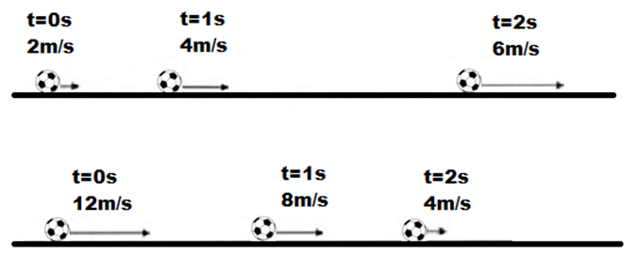
IMG05 | creada por el autor | Cuaderno de Estudio | Ilustración | Horizontal | CN_10_02_CO_IMG05_small | 526 x 370 px | CN_10_02_CO_IMG05_zoom | 800 x 600 px | Vector velocidad opuesto al vector aceleración en un movimiento hacia la izquierda. | Esta imagen fue creada por el autor, Debe quedar un espacio antes y después del signo = y entre las cantidades y las unidades: t = 2 s; -10 m/s, etc. Importante los tamaños de las flechas. | 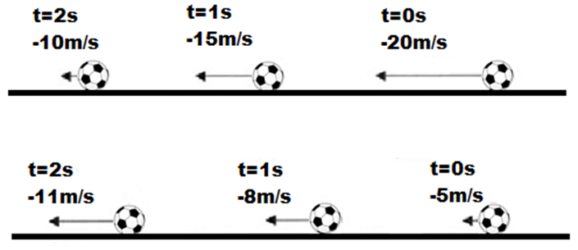
IMG06 | par ailustrar | Cuaderno de Estudio | Ilustración | Horizontal | CN_10_02_CO_IMG06_small | 526 x 370 px | CN_10_02_CO_IMG06_zoom | 800 x 600 px | Función lineal (Vista desde la mátematica) | Gráfica se encuentra dentro de una tabla del lado izquierdo // Gráfica se encuentra dentro de una tabla del lado derecho Función y=4x-3 // Función x=5-3t El título de la primera imagen que sea: Representación gráfica de una función lineal | 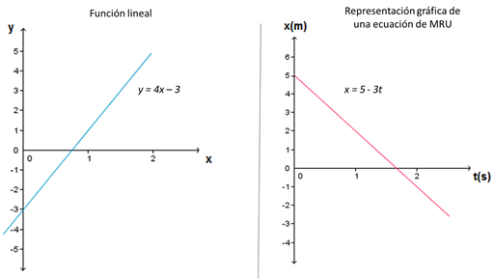
IMG07 | 4 Eso/Física y química/La cinemática/El movimiento rectilíneo uniforme | Cuaderno de Estudio | Ilustración | Horizontal | CN_10_02_CO_IMG07_small | 526 x 370 px | CN_10_02_CO_IMG07_zoom | 800 x 600 px | Gráficas típicas de movimiento rectilíneo uniforme MRU | La Imagen adaptada quitar barra que aparece en la primera gráfica al lado de la x e introducir la tercera gráfica elaborada por el autor.
IMG08 | 4 Eso/Física y química/La cinemática/El movimiento rectilíneo uniformemente acelerado/imagen 1 | Cuaderno de Estudio | Ilustración | Horizontal | CN_10_02_CO_IMG08_small | 526 x 370 px | CN_10_02_CO_IMG08_zoom | 800 x 600 px | Dirección de los vectores aceleración y velocidad
IMG09 | para ilustrar | Cuaderno de Estudio | Ilustración | Horizontal | CN_10_02_CO_IMG09_small | 526 x 370 px | CN_10_02_CO_IMG09_zoom | 800 x 600 px | Función cuadrática (Vista desde la matemática) | Gráfica se encuentra dentro de una tabla del lado izquierdo // Gráfica se encuentra dentro de una tabla del lado derecho Función y=5x^2+1 // Función v=2+3t+8t^2 | 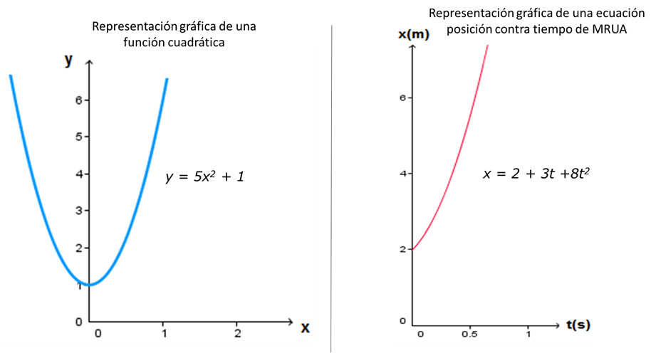
IMG10 | (ver cuaderno de estudio pág.24) | Cuaderno de Estudio | Ilustración | Horizontal | CN_10_02_CO_IMG10_small | 526 x 370 px | CN_10_02_CO_IMG10_zoom | 800 x 600 px | Gráficas de movimiento rectilíneo uniformemente acelerado en el caso de la aceleración a favor del movimiento. | Imagen para ser creada usar las fuciones más convenientes porner erminales de las flechas en los ejes x y y para que se observe el sentido de los ejjes
IMG11 | para ilustrar | Cuaderno de Estudio | Ilustración | Horizontal | CN_10_02_CO_IMG11_small | 526 x 370 px | CN_10_02_CO_IMG11_zoom | 800 x 600 px | Gráficas de movimiento rectilíneo uniformemente acelerado en el caso de la aceleración en contra del movimiento. | Imagen para ser creada usar las fuciones más convenientes
IMG12 | http://upload.wikimedia.org/wikipedia/commons/0/02/Falling_ball.jpg | Cuaderno de Estudio | Fotografía | Horizontal | CN_10_02_CO_IMG12_small | 526 x 370 px | CN_10_02_CO_IMG12_zoom | 800 x 600 px | Imagen estroboscópica de la caída libre de un balón
IMG13 | 397030705 | Cuaderno de Estudio | Fotografía | Horizontal | CN_10_02_CO_IMG13_small | 526 x 370 px | CN_10_02_CO_IMG13_zoom | 800 x 600 px | Salto en caída libre, bungee jumping |  | 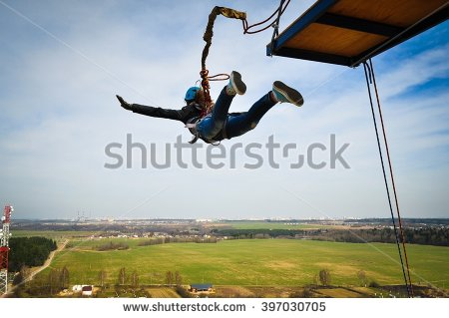
IMG14 | 367884221 | Cuaderno de Estudio | Fotografía | Horizontal | CN_10_02_CO_IMG14_small | 526 x 370 px | CN_10_02_CO_IMG14_zoom | 800 x 600 px | Lanzamiento vertical de una pelota.
IMG15 | imagen creada por el autor | Cuaderno de Estudio | Ilustración | Horizontal | CN_10_02_CO_IMG15_small | 526 x 370 px | CN_10_02_CO_IMG15_zoom | 800 x 600 px | Gráficas de movimiento lanzamiento vertical y caída libre | Poner flechas para indicar dirección positiva de los ejes

